상품제안서
로이체 손난로 보조배터리 HW-02 | 상품코드: F01274

 |  |  |  |  |  |  | 02-412-0044 | www.easy1.co.kr
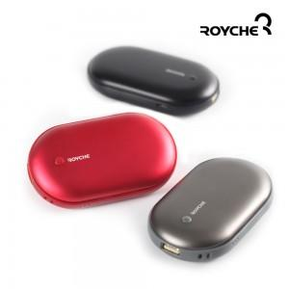 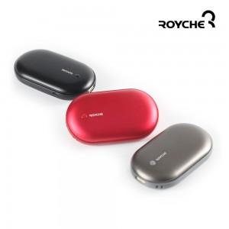 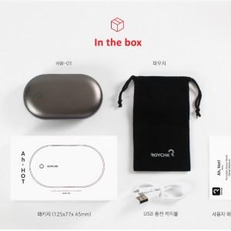

【상세/제작정보】

【인쇄/포장옵션】 | 레이저 / 포장지포장

【공급단가】 | 수량 | 100~ | 300~ | 500~ | 1,000~ | 3,000~
*VAT별도 | 단가 | 12,980원 | 12,510원 | 12,050원 | 11,590원 | 11,120원

【상품 URL】 | http://www.easy1.co.kr/src/goods_detail.php?gdno=1274

